2019_10_data
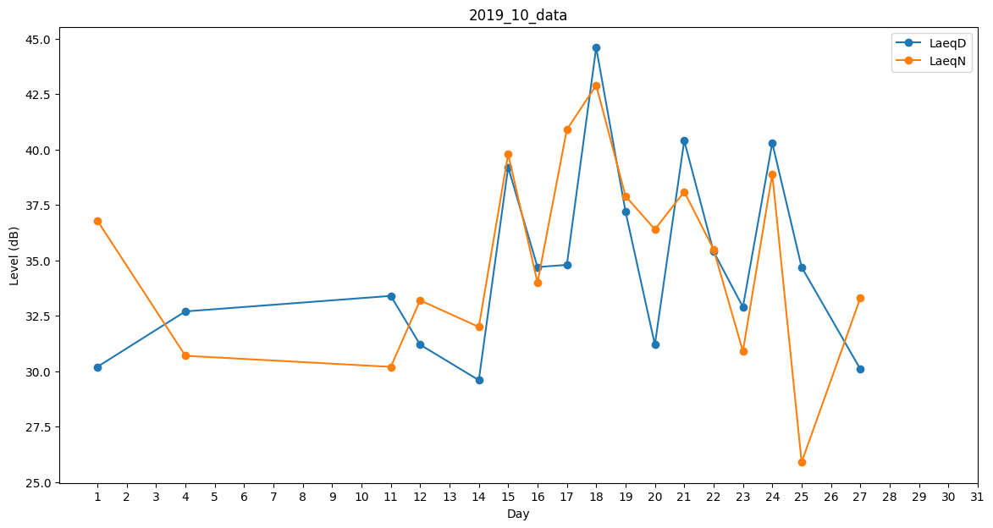
Day | LaeqD | LaeqN
1 | 30.2 | 36.8
2 | 27.9 | 0
3 | 30.2 | 0
4 | 32.7 | 30.7
5 | 31.4 | 0
6 | 30.1 | 0
7 | 27.9 | 0
8 | 46.1 | 0
9 | 0 | 41.2
10 | 0 | 0
11 | 33.4 | 30.2
12 | 31.2 | 33.2
13 | 0 | 39.1
14 | 29.6 | 32
15 | 39.2 | 39.8
16 | 34.7 | 34
17 | 34.8 | 40.9
18 | 44.6 | 42.9
19 | 37.2 | 37.9
20 | 31.2 | 36.4
21 | 40.4 | 38.1
22 | 35.4 | 35.5
23 | 32.9 | 30.9
24 | 40.3 | 38.9
25 | 34.7 | 25.9
26 | 0 | 41.9
27 | 30.1 | 33.3
28 | 0 | 0
29 | 33.5 | 0
30 | 30.9 | 0
31 | 31.6 | 0

